2022_06_data
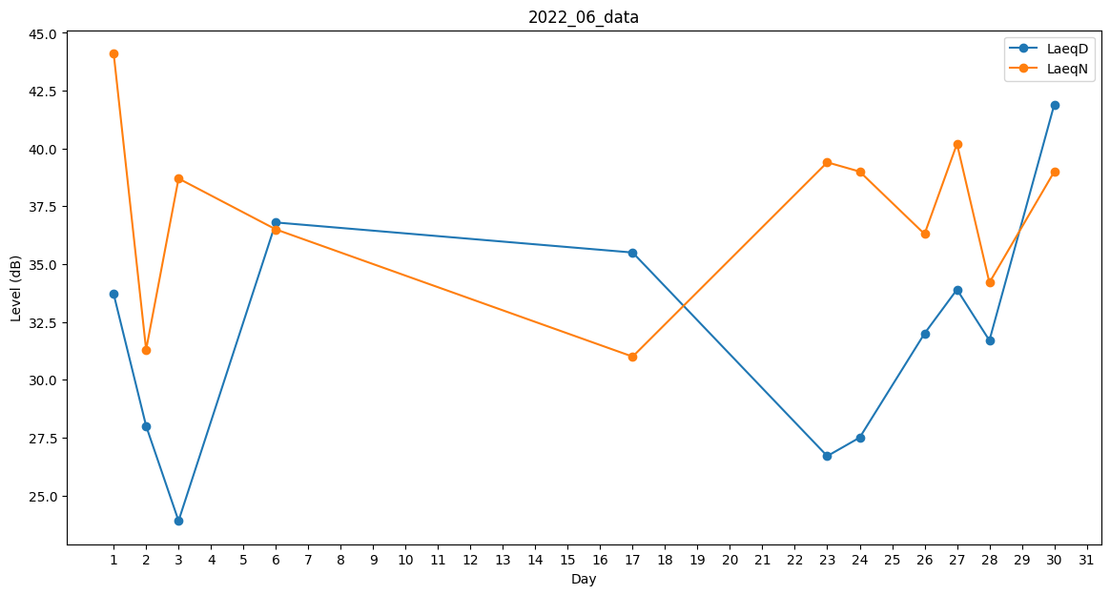
Day | LaeqD | LaeqN
1 | 33.7 | 44.1
2 | 28 | 31.3
3 | 23.9 | 38.7
4 | 41.6 | 0
5 | 0 | 34.7
6 | 36.8 | 36.5
7 | 0 | 0
8 | 0 | 0
9 | 38.8 | 0
10 | 39.1 | 0
11 | 38.9 | 0
12 | 38.9 | 0
13 | 43.3 | 0
14 | 0 | 29.7
15 | 0 | 0
16 | 35.8 | 0
17 | 35.5 | 31
18 | 0 | 0
19 | 36.2 | 0
20 | 39.2 | 0
21 | 39.5 | 0
22 | 0 | 0
23 | 26.7 | 39.4
24 | 27.5 | 39
25 | 0 | 38.4
26 | 32 | 36.3
27 | 33.9 | 40.2
28 | 31.7 | 34.2
29 | 0 | 29.1
30 | 41.9 | 39

